Layout
Luận án bootstrap |  |  |  |  |  |  | ]cRSVUY­ÌËà
1| | Có 6 breakpoint
 | x - extra |  |  | s - small |  |  | md - medium |  |  |  | l - large
 |  |  |  | sm - small |  |  |  |  |  |  | lg - large
 | xs | sm | md | lg | xl | xxl

2| | Grid system
 | + | container -> row -> column
 | + | có tất cả 12 column trên 1 dòng
 | + | Gutter là khoảng cách giữa các cột (g-*)
 | + | auto-layout column
 |  | → | không thiết lập size number cho cột thì cột sẽ tự chia

 |  | → | có thể thiết lập riêng biệt cho 1 cột, những cột còn lại sẽ tự chia

 | + | row-cols-* |  |  |  | row-cols-size-*

3| | Alignment
 | + | Sử dụng flexbox để căn chỉnh item theo chiều ngang và chiều dọc
 | + | Chỉnh item theo chiều dọc (vertical)
 |  | → | align-items-start |  |  |  |  | → | align-self-start
 |  | → | align-items-center |  |  |  |  | → | align-self-center
 |  | → | align-items-end |  |  |  |  | → | align-self-end
 | + | Chỉnh item the chiều ngang (horizontal)
 |  | → | justify-content-start |  |  |  |  |  | → | justify-content-between
 |  | → | justify-content-center |  |  |  |  |  | → | justify-content-around
 |  | → | justify-content-end |  |  |  |  |  | → | justify-content-evenly
 | + | Xuống hàng (column break)
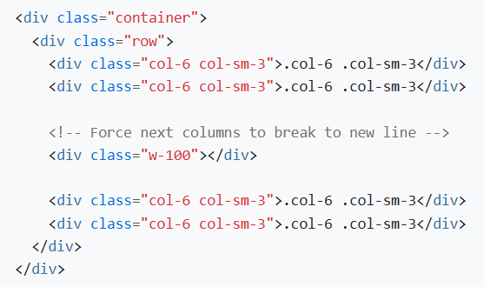

 | + | Thứ tự sắp xếp (order)
 |  | order-* |  |  | order-bp-*

 | + | offset: move column sang bên phải
 | + | standalone: .col-* có thể được sử dụng ngoài thẻ row để xác định width

4| | Gutters
 | + | Là đệm (padding) giữa các colum content [không phải là khoảng cách giữa các column với nhau]
 | gx-* |  | gy-* |  | g-*
 | gx-bp-* |  |  | gy-bp-* |  |  | g-bp-*

